Sheet1
종류 | 원문 | 수정 전 | 수정 후 | 비고
코팅 이름 | 恒想心岸 | 세련된 슈트 | 영원한 생각과 마음의 언덕 항상심안 | 원문은 옷과 관련된 의미가 내포되어있지 않습니다. 우선 해당 한자들은 '항구 恒', '생각 想', 마음 心', 언덕 岸'으로 음역했을 때는 '항상심안'이라는 이름을 갖습니다. 조심스레 추측하건대 음역으로는 원문의 뜻이 잘 전달되지 않고, 수정 후 예시처럼 의역하기에도 이름이라고 하기에 어감이 안맞는 감이 있어 임의로 세련된 슈트라고 번역하신 것 같습니다. 적어도 어찌하여 '세련된 슈트'라는 이름을 갖게 되었는지 이유를 알고 싶습니다.
보스 이름 | 光辉行进者 | 광휘의 추종자 | 광휘의 행진자 | 요안방주 버전의 보스 '광휘의 추종자'의 원문은 光辉行进者입니다. 이때 맨앞 두글자는 광휘로 뒤의 세글자는 행진자 입니다. 추종은 중국어로 追从이며 현재 한국 서버의 광휘의 '추종자'는 명백한 오역입니다. 이에 광휘의 추종자를 광휘의 행진자로 수정해주시길 바랍니다.
캐릭터 이름 | 邦比娜塔 | 반비나타 | 밤비나타 | 영탄회성 중 EX4-6,EX-7, EX-8에 등장한 백로소대의 대원중 한명인 邦比娜塔는 현재 한국서버에서 반비나타로 번역되었습니다. 하지만 중국서버에서 邦比娜塔를 출시하면서 영어명을 Bambinata라고 공식적으로 설정했으며 邦은 실제로 중국에서 밤(bam)을 의미할때도 사용하는 한자입니다. 그렇기에 반비나타가 아닌 밤비나타가 맞다고 생각합니다. 실제 중국 서버에서도 해당 캐릭터의 영문명을 Bambinata라고 표기합니다. | 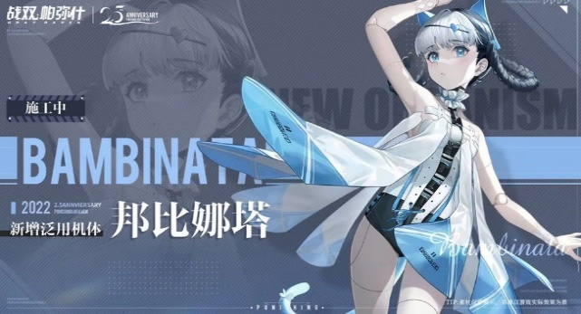
무기 이름 | 青赫 | 샤이닝 블루 | 청혁 | 곡•작령의 추천 무기인 青赫가 한국 서버에는 샤이닝 블루로 번역되었습니다. 곡은 구룡연합의 수장으로서 구룡은 동아시아를 모티브로 한 진영입니다. 이런 이유로 포뢰•화종의 추천 무기가 무극으로 번역된 것처럼 青赫도 한자음을 살려 청혁으로 번역 되는것이 맞다고 생각합니다.
캐릭터 이름 | 莫瑞 | 모리 | 머레이 | 케르베로스 소대의 지휘관이자 리의 동생인 모리는 원명은 莫瑞입니다. 이는 우리나라말로는 모리 혹은 머레이로 번역됩니다. 하지만 리의 본명인 모리안과 흡사하여 이 둘을 혼동 하는 유저들이 있다는 점, 타섭은 マーレイ,Murray라고 번역된점을 감안하면 한국 서버도 머레이라고 번역되는것이 맞다고 생각합니다.
캐릭터 이름 | 伊什梅尔 | 이시멜 | 이스마엘 | 伊什梅尔은 영어로 Ishmael이며, 이는 한국어로 '이스마엘'이 됩니다. 실제로 중-영 번역에서도 이와 같이 번역됩니다. https://book.douban.com/author/4609005/
소대 이름 | 突击鹰小队 | 차징 팔콘 소대 | 돌격매 소대 | 차징 팔콘 소대의 원문명은 突击鹰小队로 突击/鹰/小队로 나눠서 볼수 있는데 이때 鹰는 매 응으로서 단순히 보면 falco와 같은 매라고 볼 수 있지만 현재 한국에서 통상적으로 '매'라고 부르는 종은 수리목에 속하는 새매속(Accipiter) 동물과 매목에 속하는 매속(Falco) 동물 2가지가 있습니다. 이때 차징 팔콘 소대의 鹰는 鹰属의 동물(출처-https://baike.baidu.com/item/%E9%B9%B0%E5%B1%9E/59947288?fromModule=lemma_inlink)이며 이는 링크된 페이지에서 볼수 있다시피 Accipiter들을 뜻합니다. Accipiter에 속하는 동물들은 goshawks 혹은 sparrowhawks라고 불리며 축약해 hawks라고 불립니다.(원문-although almost all New World species are simply known as hawks./출처-https://en.m.wikipedia.org/wiki/Accipiter) 그래서 '팔콘'이라는 번역은 맞지 않습니다. 또한, 중국 서버의 영문 번역은 'strike hawk'로 되어 있습니다. 그러니 이에 맞추어 번역하는 게 맞다고 생각합니다. 아니면 이야기의 주축이 되는 중심 세력인 '그레이 레이븐 소대'에 맞추어 모든 소대명을 영단어로 통일하는 건가요? 그러기보다는 원문의 뜻을 살려 번역하는 게 낫지 않을까 조심스레 의견을 전달해봅니다. | 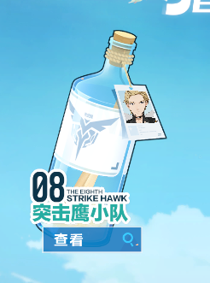
소대 이름 | 寒羊小队 | 블랙 램 소대 | 한양 소대 | 한양은 han sheep이라는 종의 양으로 small-tailed han이라고도 부릅니다. 그러니 직역하여 한양 소대로 명칭하는 것이 올바르다고 생각합니다. 아니면 이야기의 주축이 되는 중심 세력인 '그레이 레이븐 소대'에 맞추어 모든 소대명을 영단어로 통일하는 건가요? 그러기보다는 원문의 뜻을 살려 번역하는 게 낫지 않을까 조심스레 의견을 전달해봅니다.
캐릭터 이름 | 诺曼 | 노먼 | 노르만 | 우선, 컨텐츠 이름인 '노르만 부흥전'의 '노르만'이 해당 캐릭터의 성입니다. 영어로는 'Norman'이고, 컨텐츠 이름도 노르만이라고 번역되었으니 캐릭터의 이름도 당연히 노르만이라고 번역되는 게 맞다고 생각합니다.
무기 이름 | 沙利叶 | 샤리예 | 사리엘 | 해당 무기의 모티브는 대천사 '사리엘'입니다. 영문으로는 Sariel 또는 Suriyel이므로 영어 발음에 맞게 사리엘이라고 번역하는 게 맞다고 생각합니다.

